界面&功能
背包系统 |  |  |  | 功能规则

 | 功能入口

 | 1.主界面特殊侧边栏，与角色图标入口一致
 | 2.图标位于界面右下侧展开图标清单中
 | 3.参考图标

 | 天赋界面【当前为示例】

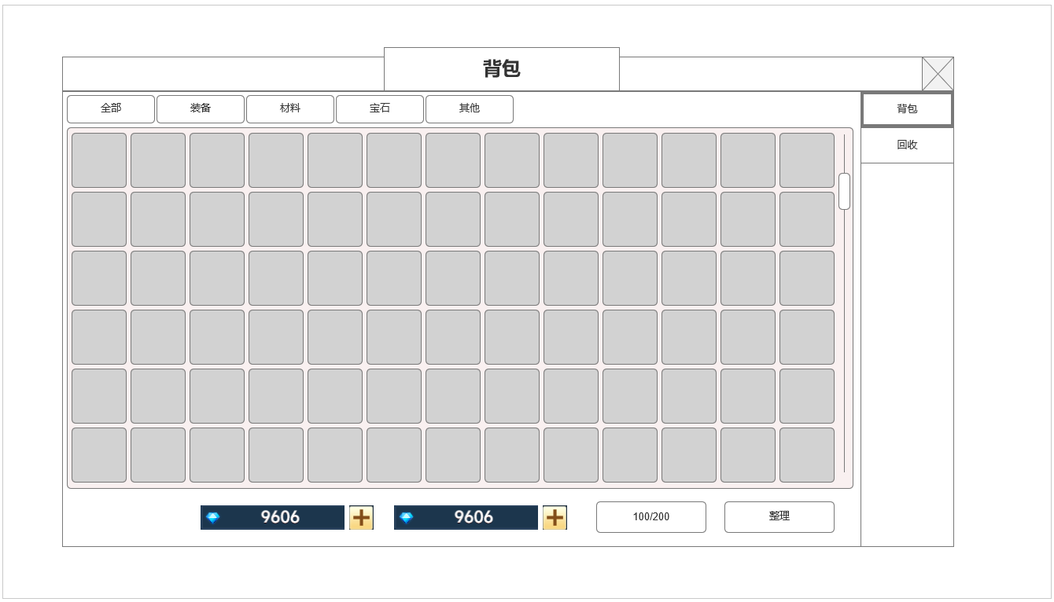
 | 背包界面示意
 |  | 界面信息说明 |  |  | 背包系统-功能规则
 |  | 1.背包栏位
 |  | ▶ | 背包栏位区 |  | 1.基础规则
2
 |  | ▶ | 右侧可上下滑动 |  | ▶ | 所有可拾取掉落，功能奖励获取的非货币类道具，进入背包栏位
 |  | ▶ | 背包栏位格子默认全开启 |  | ▶ | 根据可堆叠数量占据栏位空格，单个空格堆叠上限后占用新栏位
 |  |  |  |  | ▶ | 根据道具类型和继承排序规则进行整理排序，新增道具类型新设置排序整理规则
 |  | 2.背包类型页签 |  |  | ▶ | 背包容量上限为200，默认全部开启
 |  | ▶ | 全部：显示全部类型道具
 |  | ▶ | 装备：显示装备类型道具 |  | 2.背包类型分页签
 |  | ▶ | 材料：显示材料分类道具 |  | ▶ | 分为全部，装备，材料，宝石，其他等5个显示分页签，可单选选中对应页签，显示对应类型道具
 |  | ▶ | 宝石：显示宝石分类道具 |  | ▶ | 全部：显示所有道具
1
 |  | ▶ | 其他：显示非装备，材料，宝石的道具 |  | ▶ | 装备：显示全部大类为装备的道具
 |  |  |  |  | ▶ | 材料：显示所有大类为材料的道具
 |  | 3.货币栏位 |  |  | ▶ | 宝石：显示所有大类为宝石的道具
 |  | ▶ | 常规游戏币显示栏位 |  | ▶ | 其他：显示非装备，材料，宝石的道具
 |  | ▶ | 充值货币显示栏位
 |  |  |  |  | 3.货币栏位显示
 |  | 4.背包容量/整理按钮 |  |  | ▶ | 显示玩家角色账号持有的常规游戏货币数量及充值货币数量
 |  | ▶ | 显示当前背包容量/容量上限 |  | ▶ | 充值货币：点击加号可前往对应获取商城充值页面，
 |  | ▶ | 显示整理按钮 |  | ▶ | 常规货币：点击加号可前往对应获取途径玩法界面

4
 |  |  |  |  | 4.背包容量及整理按钮
 |  |  |  |  | ▶ | 最多200个，显示 当前使用栏位/上限栏位数量
 |  |  |  |  | ▶ | 整理按钮，点击后按对应整理规则重新排序

3

 | 回收界面示意
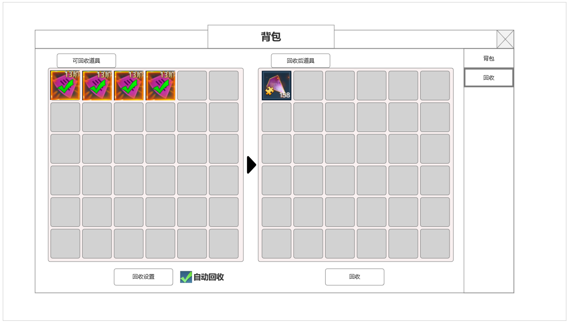
5
6
 |  | 5.可回收栏位
 |  | ▶ | 显示可回收的道具栏位，可上下滑动 |  | 5.回收基本规则
 |  | ▶ | 显示整理按钮 |  | ▶ | 所有可回收道具会显示在左侧栏位中
 |  |  |  |  | ▶ | 有勾选和未勾选两种状态
 |  |  |  |  | ▶ | 如勾选自动回收，会根据回收设置规则，自动将道具勾选

 |  | 6.回收收益预览 |  |  | ▶ | 右侧根据左侧勾选道具，显示即将回收获得道具内容
 |  | ▶ | 右侧选中道具后，该位置预览可获得的道具 |  | ▶ | 点击回收，将会将左侧已勾选的所有道具回收为右侧预览道具，弹出新道具获取界面

 |  |  |  |  | 6.回收设置
 |  |  |  |  | ▶ | 常规装备：按装备阶数勾选
 |  | 7.回收设置及自动回收勾选框 |  |  | ▶ | 特殊回收：类型根据需求来新增。
 |  | ▶ | 回收设置：点击打开回收设置弹窗 |  |  | 如新增回收类型，根据其是否是按阶数递增道具来，可进行阶数下拉选择
 |  | ▶ | 自动回收勾选框：勾选后将根据设置自动勾选可回收道具 |  |  | 如新增回收类型，如无阶数递增概念，默认勾选后，在回收界面将被自动勾选

 |  |  |  |  | 7.回收提醒弹窗
 |  | 8.回收按钮 |  |  | ▶ | 当外部获取道具，领取奖励时，如背包已满，则弹出背包已满回收的弹窗，点击前往回收后打开背包回收页面
 |  | ▶ | 点击后 |  | ▶ | 如一直不操作回收，并再次尝试操作获取新道具时，则继续弹出该回收提醒弹窗
 |  | ▶ | 自动回收勾选框：勾选后将根据设置自动勾选可回收道具

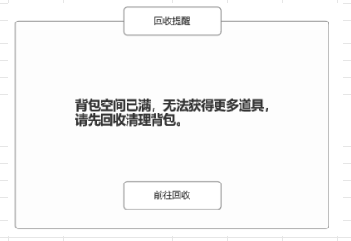

7
8

 | 回收设置界面

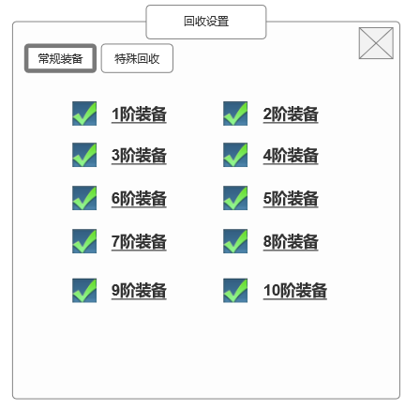
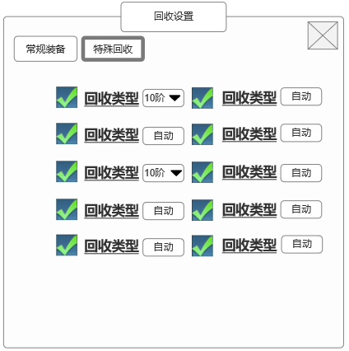
9
 |  | 8.特殊回收类型设置（有阶数的道具）
 |  | ▶ | 有阶数的特殊道具回收
 |  | ▶ | 可下拉设置自动勾选的阶数，设置阶数以下会自动勾选

 |  | 9.特殊回收类型设置（无阶数道具）
 |  | ▶ | 无等级阶数或等阶无意义的特殊道具回收
 |  | ▶ | 勾选后默认全道具类型自动勾选

10

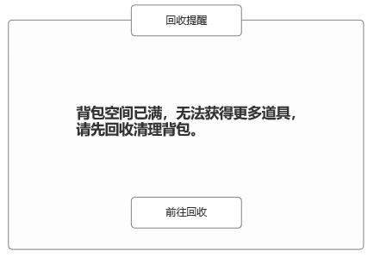

 | 参考界面

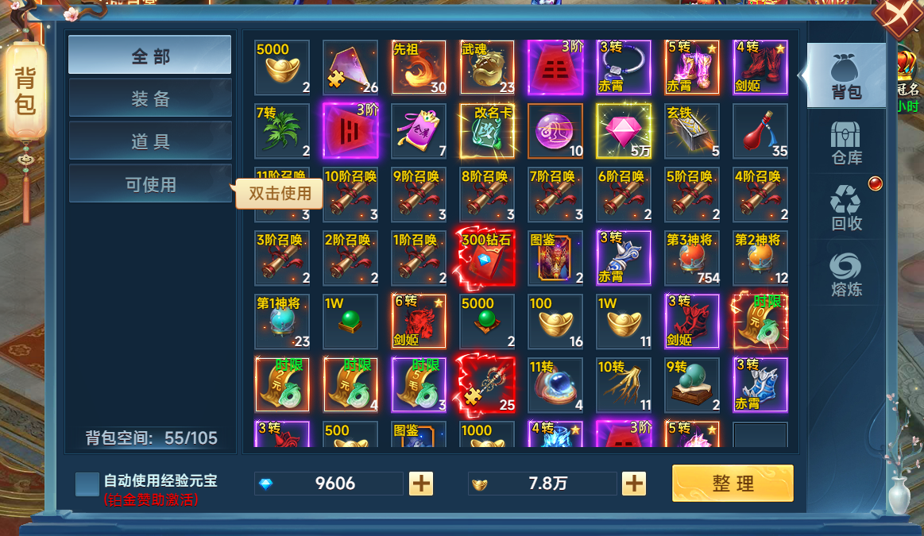

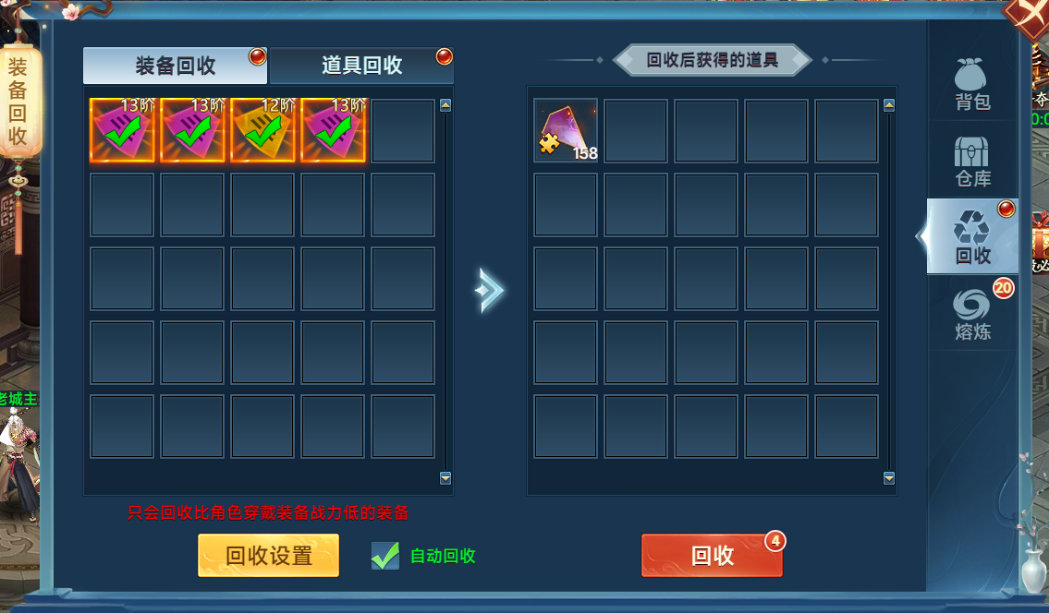
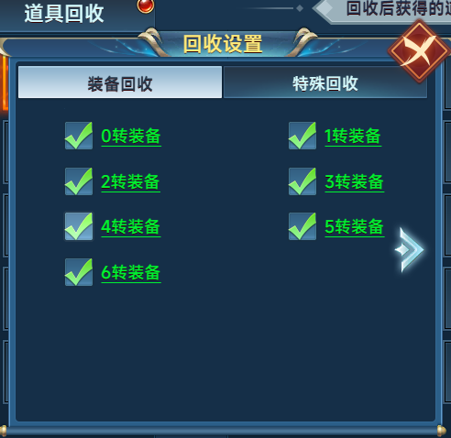

 | 参考界面

功能美需
UI需求

 | 序号 | 类型 | 对应界面 | 内容 | 功能需求 | 策划建议 | 参考图
 | 1 | UI | 天赋界面
 | 2 | UI
 | 3 | UI
 | 4 | UI
 | 5 | UI
 | 6 | UI
 | 7 | UI
 | 8 | UI
 | 9 | UI
 | 10 | UI
 | 11 | UI
 | 12 | UI
 | 13 | UI
 | 14 | UI
 | 15 | UI
 | 16 | UI
 | 17 | UI
 | 18 | UI
 | 19 | UI

背景图需求

 | 序号 | 类型 | 对应界面 | 内容 | 功能需求 | 策划建议 | 参考图

道具图标需求

动效需求

 | 序号 | 类型 | 内容 | 描述 | 功能需求 | 策划建议 | 参考图
 | 1 | 动画特效 |  | 宝物界面宝物原画界面特效

其他 （ICON，模型，表情等）

 | 序号 | 类型 | 对应界面 | 内容 | 功能需求 | 策划建议 | 参考图
 | 1 | ICON | 主界面 | 主界面代表技能功能的入口图标 | 主界面代表技能功能的入口图标 |  | 
 | 2 | ICON | 16个天赋图标
 | 3 | ICON | 10阶天赋装备，10个部位

参考界面
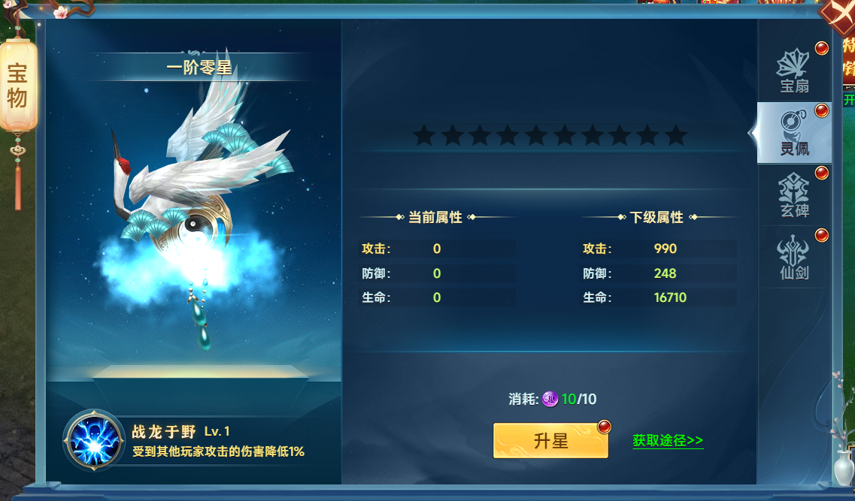
参考图

 | 参考游戏—山河图志

